Pladeoversigt IFN_IL-6R
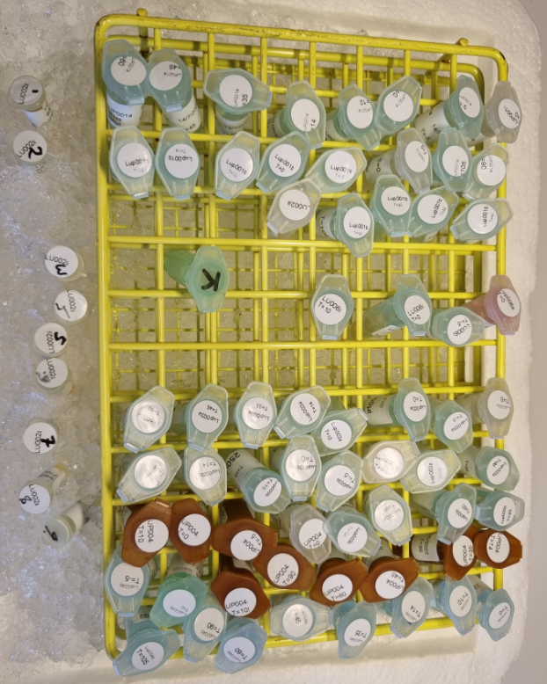
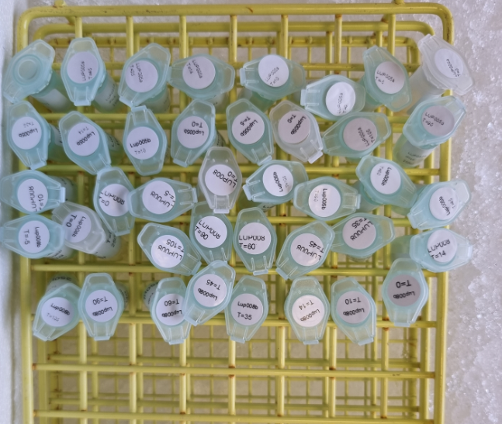
Man 14-10-2024 |  | IFN-alpha2a: |  | 23O0DAYE00 |  |  | IL-6R: |  | 23O0MA2935
Plate 1 | 1 | 2 | 3 | 4 | 5 | 6 | 7 | 8 | 9 | 10 | 11 | 12
A | Std_1 | Std_1 | 1 | 001_A_Base | 9 | 001_A_090 | 17 | 001_B_045 | 25 | 002_A_014 | 33 | 006_A_Base
B | Std_2 | Std_2 | 2 | 001_A_-005 | 10 | 001_A_105 | 18 | 001_B_060 | 26 | 002_A_035 | 34 | 006_A_-005
C | Std_3 | Std_3 | 3 | 001_A_000 | 11 | 001_B_Base | 19 | 001_B_090 | 27 | 002_A_045 | 35 | 006_A_000
D | Std_4 | Std_4 | 4 | 001_A_010 | 12 | 001_B_-005 | 20 | 001_B_105 | 28 | 002_A_060 | 36 | 006_A_010
E | Std_5 | Std_5 | 5 | 001_A_014 | 13 | 001_B_000 | 21 | 002_A_Base | 29 | 002_A_090 | 37 | Empty
F | Std_6 | Std_6 | 6 | 001_A_035 | 14 | 001_B_010 | 22 | 002_A_-005 | 30 | 002_A_105 | 38 | Empty
G | Std_7 | Std_7 | 7 | 001_A_045 | 15 | 001_B_014 | 23 | 002_A_000 | 31 | Ktr | 39 | Empty
H | Std_8 | Std_8 | 8 | 001_A_060 | 16 | 001_B_035 | 24 | 002_A_010 | 32 | Empty | 40 | Empty
 |  | IFN-alpha2a: |  | 23O0DA1D99 |  |  | IL-6R: |  | 23O0MAIF09
Plate 2 | 1 | 2 | 3 | 4 | 5 | 6 | 7 | 8 | 9 | 10 | 11 | 12
A | Std_1 | Std_1 | 1 | 003_A_Base | 9 | 003_A_090 | 17 | 003_B_045 | 25 | 004_A_014 | 33 | 004_B_000
B | Std_2 | Std_2 | 2 | 003_A_-005 | 10 | 003_A_105 | 18 | 003_B_060 | 26 | 004_A_035 | 34 | 004_B_010
C | Std_3 | Std_3 | 3 | 003_A_000 | 11 | 003_B_Base | 19 | 003_B_090 | 27 | 004_A_045 | 35 | 004_B_014
D | Std_4 | Std_4 | 4 | 003_A_010 | 12 | 003_B_-005 | 20 | 003_B_105 | 28 | 004_A_060 | 36 | 004_B_035
E | Std_5 | Std_5 | 5 | 003_A_014 | 13 | 003_B_000 | 21 | 004_A_Base | 29 | 004_A_090 | 37 | 004_B_045
F | Std_6 | Std_6 | 6 | 003_A_035 | 14 | 003_B_010 | 22 | 004_A_-005 | 30 | 004_A_105 | 38 | 004_B_060
G | Std_7 | Std_7 | 7 | 003_A_045 | 15 | 003_B_014 | 23 | 004_A_000 | 31 | 004_B_Base | 39 | 004_B_090
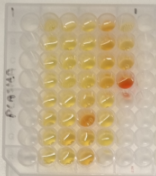
H | Std_8 | Std_8 | 8 | 003_A_060 | 16 | 003_B_035 | 24 | 004_A_010 | 32 | 004_B_-005 | 40 | 004_B_105
 |  | IFN-alpha2a: |  | 23O0DAE394 |  |  | IL-6R: |  | 23O0MAF937
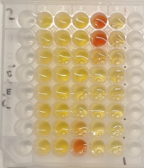
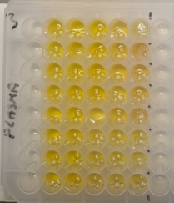
Plate 3 | 1 | 2 | 3 | 4 | 5 | 6 | 7 | 8 | 9 | 10 | 11 | 12
A | Std_1 | Std_1 | 1 | 005_A_Base | 9 | 005_A_090 | 17 | 005_B_045 | 25 | 008_A_014 | 33 | 008_B_000
B | Std_2 | Std_2 | 2 | 005_A_-005 | 10 | 005_A_105 | 18 | 005_B_060 | 26 | 008_A_035 | 34 | 008_B_010
C | Std_3 | Std_3 | 3 | 005_A_000 | 11 | 005_B_Base | 19 | 005_B_090 | 27 | 008_A_045 | 35 | 008_B_014
D | Std_4 | Std_4 | 4 | 005_A_010 | 12 | 005_B_-005 | 20 | 005_B_105 | 28 | 008_A_060 | 36 | 008_B_035
E | Std_5 | Std_5 | 5 | 005_A_014 | 13 | 005_B_000 | 21 | 008_A_Base | 29 | 008_A_090 | 37 | 008_B_045
F | Std_6 | Std_6 | 6 | 005_A_035 | 14 | 005_B_010 | 22 | 008_A_-005 | 30 | 008_A_105 | 38 | 008_B_060
G | Std_7 | Std_7 | 7 | 005_A_045 | 15 | 005_B_014 | 23 | 008_A_000 | 31 | 008_B_Base | 39 | 008_B_090
H | Std_8 | Std_8 | 8 | 005_A_060 | 16 | 005_B_035 | 24 | 008_A_010 | 32 | 008_B_-005 | 40 | 008_B_105

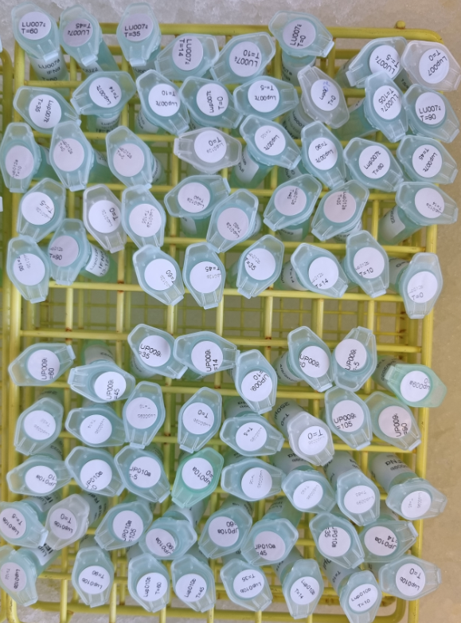
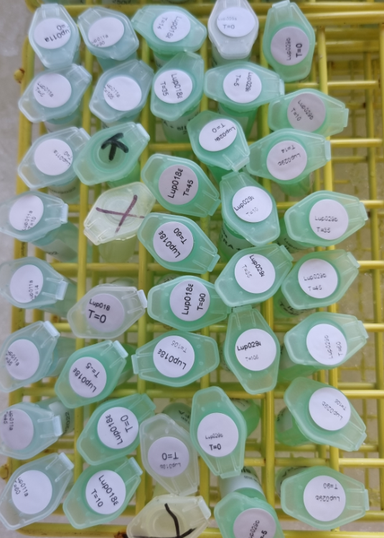
Tirs 15-10-2024 |  | IFN-alpha2a: |  | 23O0DA0C25 |  |  | IL-6R: |  | 23O0MA1936
Plate 4 | 1 | 2 | 3 | 4 | 5 | 6 | 7 | 8 | 9 | 10 | 11 | 12
A | Std_1 | Std_1 | 1 | 007_A_Base | 9 | 007_A_090 | 17 | 007_B_045 | 25 | 012_A_014 | 33 | 012_B_000
B | Std_2 | Std_2 | 2 | 007_A_-005 | 10 | 007_A_105 | 18 | 007_B_060 | 26 | 012_A_035 | 34 | 012_B_010
C | Std_3 | Std_3 | 3 | 007_A_000 | 11 | 007_B_Base | 19 | 007_B_090 | 27 | 012_A_045 | 35 | 012_B_014
D | Std_4 | Std_4 | 4 | 007_A_010 | 12 | 007_B_-005 | 20 | 007_B_105 | 28 | 012_A_060 | 36 | 012_B_035
E | Std_5 | Std_5 | 5 | 007_A_014 | 13 | 007_B_000 | 21 | 012_A_Base | 29 | 012_A_090 | 37 | 012_B_045
F | Std_6 | Std_6 | 6 | 007_A_035 | 14 | 007_B_010 | 22 | 012_A_-005 | 30 | 012_A_105 | 38 | 012_B_060
G | Std_7 | Std_7 | 7 | 007_A_045 | 15 | 007_B_014 | 23 | 012_A_000 | 31 | 012_B_Base | 39 | 012_B_090
H | Std_8 | Std_8 | 8 | 007_A_060 | 16 | 007_B_035 | 24 | 012_A_010 | 32 | 012_B_-005 | 40 | 012_B_105
 |  | IFN-alpha2a: |  | 23O0DA3C86 |  |  | IL-6R: |  | 23O0MAF942
Plate 5 | 1 | 2 | 3 | 4 | 5 | 6 | 7 | 8 | 9 | 10 | 11 | 12
A | Std_1 | Std_1 | 1 | 009_A_Base | 9 | 009_A_090 | 17 | 009_B_045 | 25 | 010_A_014 | 33 | 010_B_000
B | Std_2 | Std_2 | 2 | 009_A_-005 | 10 | 009_A_105 | 18 | 009_B_060 | 26 | 010_A_035 | 34 | 010_B_010
C | Std_3 | Std_3 | 3 | 009_A_000 | 11 | 009_B_Base | 19 | 009_B_090 | 27 | 010_A_045 | 35 | 010_B_014
D | Std_4 | Std_4 | 4 | 009_A_010 | 12 | 009_B_-005 | 20 | 009_B_105 | 28 | 010_A_060 | 36 | 010_B_035
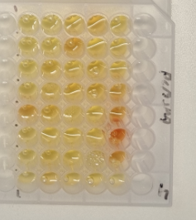
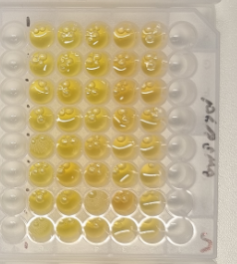
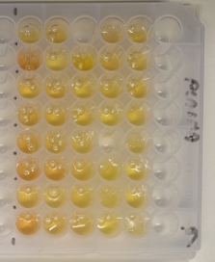
E | Std_5 | Std_5 | 5 | 009_A_014 | 13 | 009_B_000 | 21 | 010_A_Base | 29 | 010_A_090 | 37 | 010_B_045
F | Std_6 | Std_6 | 6 | 009_A_035 | 14 | 009_B_010 | 22 | 010_A_-005 | 30 | 010_A_105 | 38 | 010_B_060
G | Std_7 | Std_7 | 7 | 009_A_045 | 15 | 009_B_014 | 23 | 010_A_000 | 31 | 010_B_Base | 39 | 010_B_090
H | Std_8 | Std_8 | 8 | 009_A_060 | 16 | 009_B_035 | 24 | 010_A_010 | 32 | 010_B_-005 | 40 | 010_B_105
 |  | IFN-alpha2a: |  | 23O0DA7777 |  |  | IL-6R: |  | 23O0MAWD07
Plate 6 | 1 | 2 | 3 | 4 | 5 | 6 | 7 | 8 | 9 | 10 | 11 | 12
A | Std_1 | Std_1 | 1 | 011_A_Base | 9 | 011_A_090 | 17 | 018_A_014 | 25 | 029_A_Base | 33 | 029_B_000
B | Std_2 | Std_2 | 2 | 011_A_-005 | 10 | 011_A_105 | 18 | 018_A_035 | 26 | 029_A_-005 | 34 | 029_B_010
C | Std_3 | Std_3 | 3 | 011_A_000 | 11 | Ktr | 19 | 018_A_045 | 27 | 029_A_000 | 35 | 029_B_014
D | Std_4 | Std_4 | 4 | 011_A_010 | 12 | Empty | 20 | 018_A_060 | 28 | 029_A_010 | 36 | 029_B_035
E | Std_5 | Std_5 | 5 | 011_A_014 | 13 | 018_A_Base | 21 | 018_A_090 | 29 | 029_A_035 | 37 | 029_B_045
F | Std_6 | Std_6 | 6 | 011_A_035 | 14 | 018_A_-005 | 22 | 018_A_105 | 30 | 029_A_105 | 38 | 029_B_060
G | Std_7 | Std_7 | 7 | 011_A_045 | 15 | 018_A_000 | 23 | 018_B_Base | 31 | 029_B_Base | 39 | 029_B_090
H | Std_8 | Std_8 | 8 | 011_A_060 | 16 | 018_A_010 | 24 | Empty | 32 | 029_B_-005 | 40 | 029_B_105

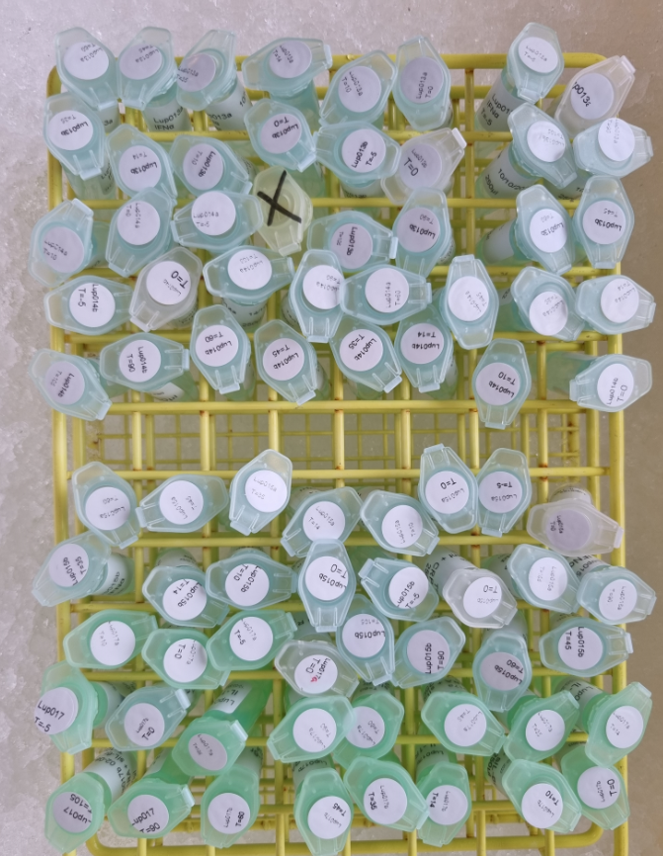
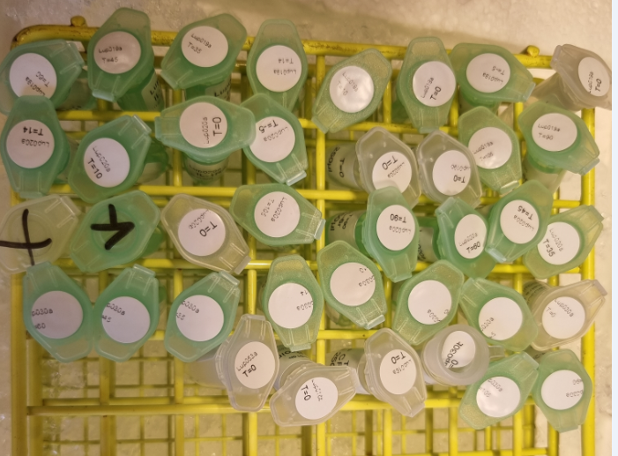
Man 21-10-2024 |  | IFN-alpha2a: |  | 23O0DAJ776 |  |  | IL-6R: |  | 23O0MA5D06
Plate 7 | 1 | 2 | 3 | 4 | 5 | 6 | 7 | 8 | 9 | 10 | 11 | 12
A | Std_1 | Std_1 | 1 | 013_A_Base | 9 | 013_A_090 | 17 | 013_B_045 | 25 | 014_A_014 | 33 | 014_B_000
B | Std_2 | Std_2 | 2 | 013_A_-005 | 10 | 013_A_105 | 18 | 013_B_060 | 26 | 014_A_035 | 34 | 014_B_010
C | Std_3 | Std_3 | 3 | 013_A_000 | 11 | 013_B_Base | 19 | 013_B_090 | 27 | 014_A_045 | 35 | 014_B_014
D | Std_4 | Std_4 | 4 | 013_A_010 | 12 | 013_B_-005 | 20 | 013_B_105 | 28 | 014_A_060 | 36 | 014_B_035
E | Std_5 | Std_5 | 5 | 013_A_014 | 13 | 013_B_000 | 21 | Empty | 29 | 014_A_090 | 37 | 014_B_045
F | Std_6 | Std_6 | 6 | 013_A_035 | 14 | 013_B_010 | 22 | 014_A_-005 | 30 | 014_A_105 | 38 | 014_B_060
G | Std_7 | Std_7 | 7 | 013_A_045 | 15 | 013_B_014 | 23 | 014_A_000 | 31 | 014_B_Base | 39 | 014_B_090
H | Std_8 | Std_8 | 8 | 013_A_060 | 16 | 013_B_035 | 24 | 014_A_010 | 32 | 014_B_-005 | 40 | 014_B_105
 |  | IFN-alpha2a: |  | 23O0DAI775 |  |  | IL-6R: |  | 23O0MAZ090
Plate 8 | 1 | 2 | 3 | 4 | 5 | 6 | 7 | 8 | 9 | 10 | 11 | 12
A | Std_1 | Std_1 | 1 | 015_A_Base | 9 | 015_A_090 | 17 | 015_B_045 | 25 | 017_A_014 | 33 | 017_B_000
B | Std_2 | Std_2 | 2 | 015_A_-005 | 10 | 015_A_105 | 18 | 015_B_060 | 26 | 017_A_035 | 34 | 017_B_010
C | Std_3 | Std_3 | 3 | 015_A_000 | 11 | 015_B_Base | 19 | 015_B_090 | 27 | 017_A_045 | 35 | 017_B_014
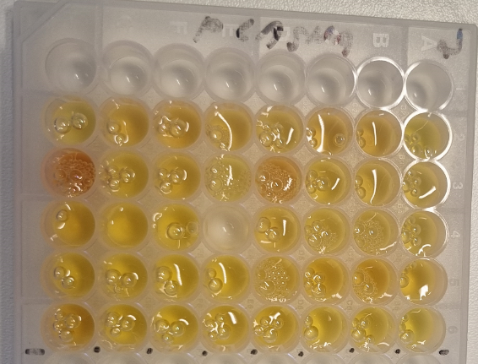
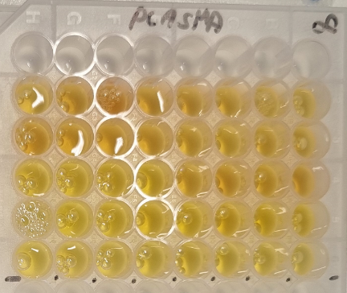
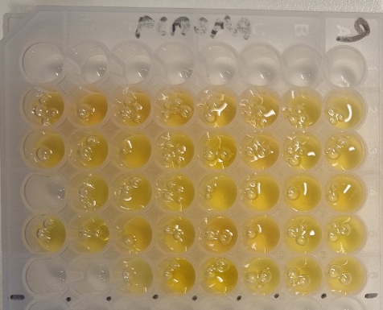
D | Std_4 | Std_4 | 4 | 015_A_010 | 12 | 015_B_-005 | 20 | 015_B_105 | 28 | 017_A_060 | 36 | 017_B_035
E | Std_5 | Std_5 | 5 | 015_A_014 | 13 | 015_B_000 | 21 | 017_A_Base | 29 | 017_A_090 | 37 | 017_B_045
F | Std_6 | Std_6 | 6 | 015_A_035 | 14 | 015_B_010 | 22 | 017_A_-005 | 30 | 017_A_105 | 38 | 017_B_060
G | Std_7 | Std_7 | 7 | 015_A_045 | 15 | 015_B_014 | 23 | 017_A_000 | 31 | 017_B_Base | 39 | 017_B_090
H | Std_8 | Std_8 | 8 | 015_A_060 | 16 | 015_B_035 | 24 | 017_A_010 | 32 | 017_B_-005 | 40 | 017_B_105
 |  | IFN-alpha2a: |  | 23O0DA0774 |  |  | IL-6R: |  | 23O0MADD08
Plate 9 | 1 | 2 | 3 | 4 | 5 | 6 | 7 | 8 | 9 | 10 | 11 | 12
A | Std_1 | Std_1 | 1 | 019_A_Base | 9 | 019_A_090 | 17 | 020_A_035 | 25 | 030_A_Base | 33 | 030_A_090
B | Std_2 | Std_2 | 2 | 019_A_-005 | 10 | 019_A_105 | 18 | 020_A_045 | 26 | 030_A_-005 | 34 | 030_A_105
C | Std_3 | Std_3 | 3 | 019_A_000 | 11 | 019_B_Base | 19 | 020_A_060 | 27 | 030_A_000 | 35 | 030_B_Base
D | Std_4 | Std_4 | 4 | 019_A_010 | 12 | 020_A_Base | 20 | 020_A_090 | 28 | 030_A_010 | 36 | 016_A_Base
E | Std_5 | Std_5 | 5 | 019_A_014 | 13 | 020_A_-005 | 21 | 020_A_105 | 29 | 030_A_014 | 37 | 016_B_Base
F | Std_6 | Std_6 | 6 | 019_A_035 | 14 | 020_A_000 | 22 | 020_B_Base | 30 | 030_A_035 | 38 | 053_A_Base
G | Std_7 | Std_7 | 7 | 019_A_045 | 15 | 020_A_010 | 23 | Ktr | 31 | 030_A_045 | 39 | Empty
H | Std_8 | Std_8 | 8 | 019_A_060 | 16 | 020_A_014 | 24 | Empty | 32 | 030_A_060 | 40 | Empty

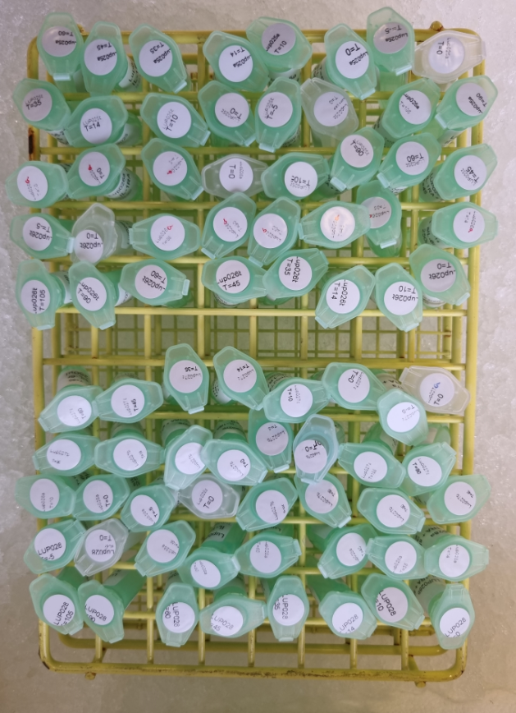
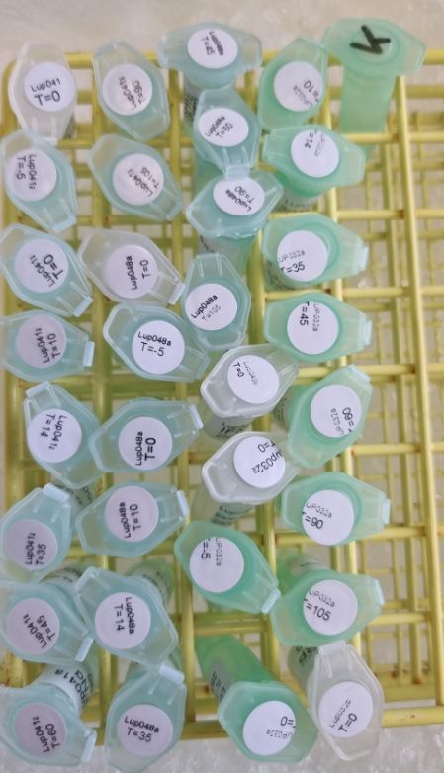
Tirs 22-10-2024 |  | IFN-alpha2a: |  | 23O0DAHD81 |  |  | IL-6R: |  | 23O0MA5D41
Plate 10 | 1 | 2 | 3 | 4 | 5 | 6 | 7 | 8 | 9 | 10 | 11 | 12
A | Std_1 | Std_1 | 1 | 025_A_Base | 9 | 025_A_090 | 17 | 025_B_045 | 25 | 026_A_014 | 33 | 026_B_000
B | Std_2 | Std_2 | 2 | 025_A_-005 | 10 | 025_A_105 | 18 | 025_B_060 | 26 | 026_A_035 | 34 | 026_B_010
C | Std_3 | Std_3 | 3 | 025_A_000 | 11 | 025_B_Base | 19 | 025_B_090 | 27 | 026_A_045 | 35 | 026_B_014
D | Std_4 | Std_4 | 4 | 025_A_010 | 12 | 025_B_-005 | 20 | 025_B_105 | 28 | 026_A_060 | 36 | 026_B_035
E | Std_5 | Std_5 | 5 | 025_A_014 | 13 | 025_B_000 | 21 | 026_A_Base | 29 | 026_A_090 | 37 | 026_B_045
F | Std_6 | Std_6 | 6 | 025_A_035 | 14 | 025_B_010 | 22 | 026_A_-005 | 30 | 026_A_105 | 38 | 026_B_060
G | Std_7 | Std_7 | 7 | 025_A_045 | 15 | 025_B_014 | 23 | 026_A_000 | 31 | 026_A_Base | 39 | 026_B_090
H | Std_8 | Std_8 | 8 | 025_A_060 | 16 | 025_B_035 | 24 | 026_A_010 | 32 | 026_A_-005 | 40 | 026_B_105
 |  | IFN-alpha2a: |  | 23O0DA2D82 |  |  | IL-6R: |  | 23O0MARA42
Plate 11 | 1 | 2 | 3 | 4 | 5 | 6 | 7 | 8 | 9 | 10 | 11 | 12
A | Std_1 | Std_1 | 1 | 027_A_Base | 9 | 027_A_090 | 17 | 027_B_045 | 25 | 028_A_014 | 33 | 028_B_000
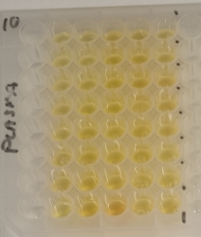
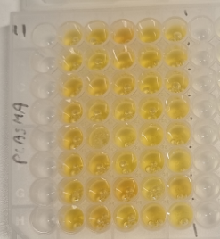
B | Std_2 | Std_2 | 2 | 027_A_-005 | 10 | 027_A_105 | 18 | 027_B_060 | 26 | 028_A_035 | 34 | 028_B_010
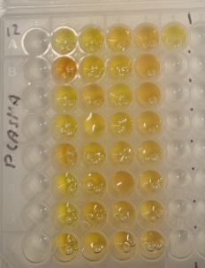
C | Std_3 | Std_3 | 3 | 027_A_000 | 11 | 027_B_Base | 19 | 027_B_090 | 27 | 028_A_045 | 35 | 028_B_014
D | Std_4 | Std_4 | 4 | 027_A_010 | 12 | 027_B_-005 | 20 | 027_B_105 | 28 | 028_A_060 | 36 | 028_B_035
E | Std_5 | Std_5 | 5 | 027_A_014 | 13 | 027_B_000 | 21 | 028_A_Base | 29 | 028_A_090 | 37 | 028_B_045
F | Std_6 | Std_6 | 6 | 027_A_035 | 14 | 027_B_010 | 22 | 028_A_-005 | 30 | 028_A_105 | 38 | 028_B_060
G | Std_7 | Std_7 | 7 | 027_A_045 | 15 | 027_B_014 | 23 | 028_A_000 | 31 | 028_B_Base | 39 | 028_B_090
H | Std_8 | Std_8 | 8 | 027_A_060 | 16 | 027_B_035 | 24 | 028_A_010 | 32 | 028_B_-005 | 40 | 028_B_105
 |  | IFN-alpha2a: |  | 23O0DAG360 |  |  | IL-6R: |  | 23O0MACA43
Plate 12 | 1 | 2 | 3 | 4 | 5 | 6 | 7 | 8 | 9 | 10 | 11 | 12
A | Std_1 | Std_1 | 1 | 041_A_Base | 9 | 041_A_090 | 17 | 048_A_045 | 25 | 032_A_010 | 33 | Ktr
B | Std_2 | Std_2 | 2 | 041_A_-005 | 10 | 041_A_105 | 18 | 048_A_060 | 26 | 032_A_014 | 34 | Empty
C | Std_3 | Std_3 | 3 | 041_A_000 | 11 | 048_A_Base | 19 | 048_A_090 | 27 | 032_A_035 | 35 | Empty
D | Std_4 | Std_4 | 4 | 041_A_010 | 12 | 048_A_-005 | 20 | 048_A_105 | 28 | 032_A_045 | 36 | Empty
E | Std_5 | Std_5 | 5 | 041_A_014 | 13 | 048_A_000 | 21 | 048_B_Base | 29 | 032_A_060 | 37 | Empty
F | Std_6 | Std_6 | 6 | 041_A_035 | 14 | 048_A_010 | 22 | 032_A_Base | 30 | 032_A_090 | 38 | Empty
G | Std_7 | Std_7 | 7 | 041_A_045 | 15 | 048_A_014 | 23 | 032_A_-005 | 31 | 032_A_105 | 39 | Empty
H | Std_8 | Std_8 | 8 | 041_A_060 | 16 | 048_A_035 | 24 | 032_A_000 | 32 | 032_B_Base | 40 | Empty

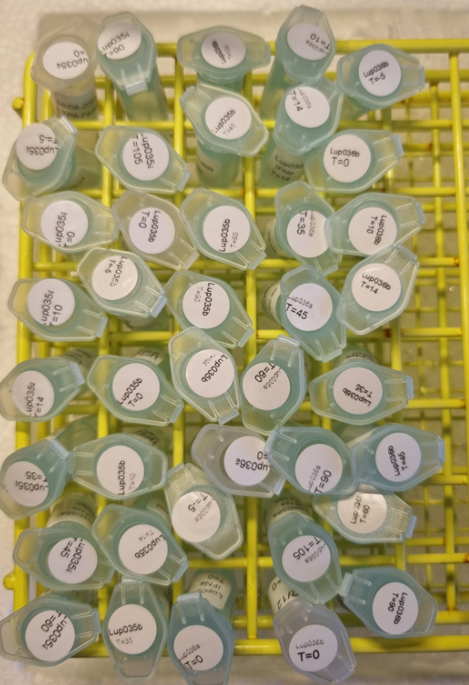
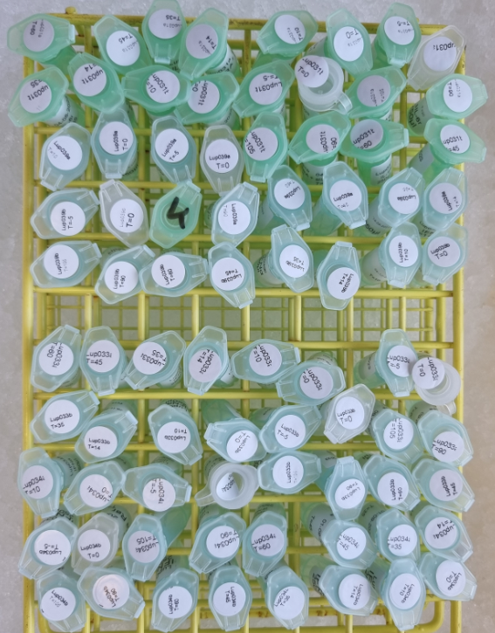
Ons 23-10-2024 |  | IFN-alpha2a: |  | 23O0DAUD83 |  |  | IL-6R: |  | 23O0MAGD05
Plate 13 | 1 | 2 | 3 | 4 | 5 | 6 | 7 | 8 | 9 | 10 | 11 | 12
A | Std_1 | Std_1 | 1 | 031_A_Base | 9 | 031_A_090 | 17 | 031_B_045 | 25 | 039_A_014 | 33 | 039_B_000
B | Std_2 | Std_2 | 2 | 031_A_-005 | 10 | 031_A_105 | 18 | 031_B_060 | 26 | 039_A_035 | 34 | 039_B_010
C | Std_3 | Std_3 | 3 | 031_A_000 | 11 | 031_B_Base | 19 | 031_B_090 | 27 | 039_A_045 | 35 | 039_B_014
D | Std_4 | Std_4 | 4 | 031_A_010 | 12 | 031_B_-005 | 20 | 031_B_105 | 28 | 039_A_060 | 36 | 039_B_035
E | Std_5 | Std_5 | 5 | 031_A_014 | 13 | 031_B_000 | 21 | 039_A_Base | 29 | 039_A_090 | 37 | 039_B_045
F | Std_6 | Std_6 | 6 | 031_A_035 | 14 | 031_B_010 | 22 | 039_A_-005 | 30 | Ktr | 38 | 039_B_060
G | Std_7 | Std_7 | 7 | 031_A_045 | 15 | 031_B_014 | 23 | 039_A_000 | 31 | 039_B_Base | 39 | 039_B_090
H | Std_8 | Std_8 | 8 | 031_A_060 | 16 | 031_B_035 | 24 | 039_A_010 | 32 | 039_B_-005 | 40 | 039_B_105
 |  | IFN-alpha2a: |  | 23O0DA3E12 |  |  | IL-6R: |  | 23O0MAND09
Plate 14 | 1 | 2 | 3 | 4 | 5 | 6 | 7 | 8 | 9 | 10 | 11 | 12
A | Std_1 | Std_1 | 1 | 033_A_Base | 9 | 033_A_090 | 17 | 033_B_045 | 25 | 034_A_014 | 33 | 034_B_000
B | Std_2 | Std_2 | 2 | 033_A_-005 | 10 | 033_A_105 | 18 | 033_B_060 | 26 | 034_A_035 | 34 | 034_B_010
C | Std_3 | Std_3 | 3 | 033_A_000 | 11 | 033_B_Base | 19 | 033_B_090 | 27 | 034_A_045 | 35 | 034_B_014
D | Std_4 | Std_4 | 4 | 033_A_010 | 12 | 033_B_-005 | 20 | 033_B_105 | 28 | 034_A_060 | 36 | 034_B_035
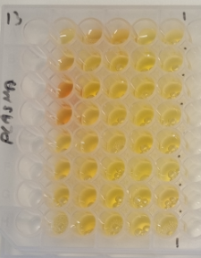
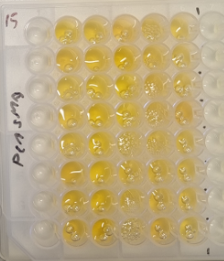
E | Std_5 | Std_5 | 5 | 033_A_014 | 13 | 033_B_000 | 21 | 034_A_Base | 29 | 034_A_090 | 37 | 034_B_045
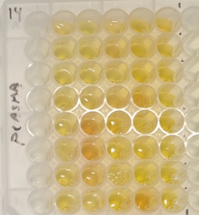
F | Std_6 | Std_6 | 6 | 033_A_035 | 14 | 033_B_010 | 22 | 034_A_-005 | 30 | 034_A_105 | 38 | 034_B_060
G | Std_7 | Std_7 | 7 | 033_A_045 | 15 | 033_B_014 | 23 | 034_A_000 | 31 | 034_B_Base | 39 | 034_B_090
H | Std_8 | Std_8 | 8 | 033_A_060 | 16 | 033_B_035 | 24 | 034_A_010 | 32 | 034_B_-005 | 40 | 034_B_105
 |  | IFN-alpha2a: |  | 23O0DA7C31 |  |  | IL-6R: |  | 23O0MAF023
Plate 15 | 1 | 2 | 3 | 4 | 5 | 6 | 7 | 8 | 9 | 10 | 11 | 12
A | Std_1 | Std_1 | 1 | 035_A_Base | 9 | 035_A_090 | 17 | 035_B_045 | 25 | 036_A_014 | 33 | 036_B_000
B | Std_2 | Std_2 | 2 | 035_A_-005 | 10 | 035_A_105 | 18 | 035_B_060 | 26 | 036_A_035 | 34 | 036_B_010
C | Std_3 | Std_3 | 3 | 035_A_000 | 11 | 035_B_Base | 19 | 035_B_090 | 27 | 036_A_045 | 35 | 036_B_014
D | Std_4 | Std_4 | 4 | 035_A_010 | 12 | 035_B_-005 | 20 | 035_B_105 | 28 | 036_A_060 | 36 | 036_B_035
E | Std_5 | Std_5 | 5 | 035_A_014 | 13 | 035_B_000 | 21 | 036_A_Base | 29 | 036_A_090 | 37 | 036_B_045
F | Std_6 | Std_6 | 6 | 035_A_035 | 14 | 035_B_010 | 22 | 036_A_-005 | 30 | 036_A_105 | 38 | 036_B_060
G | Std_7 | Std_7 | 7 | 035_A_045 | 15 | 035_B_014 | 23 | 036_A_000 | 31 | 036_B_Base | 39 | 036_B_090
H | Std_8 | Std_8 | 8 | 035_A_060 | 16 | 035_B_035 | 24 | 036_A_010 | 32 | 036_B_-005 | 40 | 036_B_105

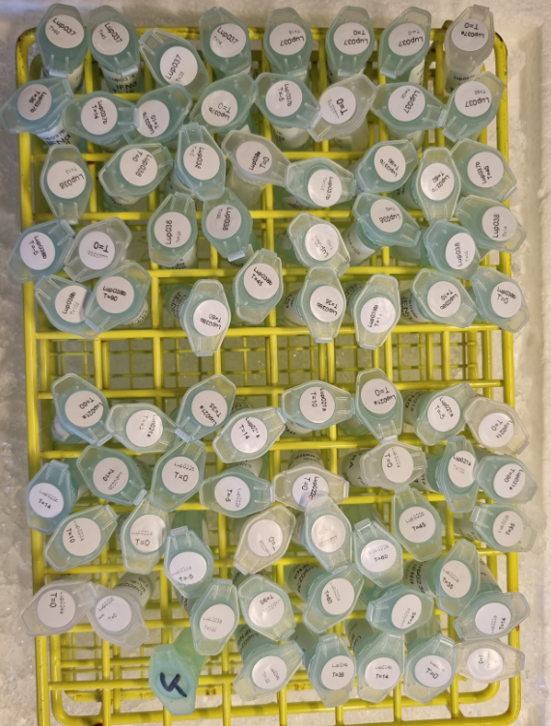
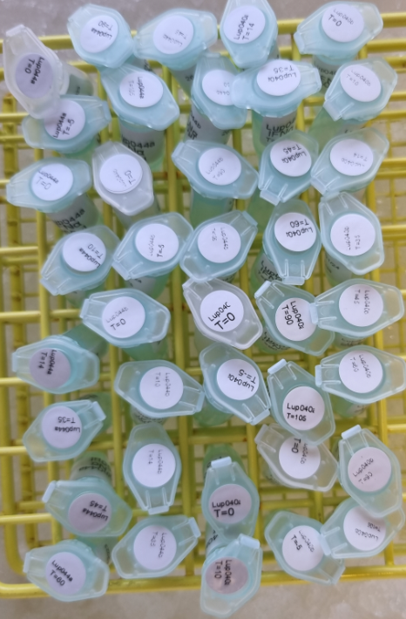
Tors 24-10-2024 |  | IFN-alpha2a: |  | 23O0DAK091 |  |  | IL-6R: |  | 23O0MAQC56
Plate 16 | 1 | 2 | 3 | 4 | 5 | 6 | 7 | 8 | 9 | 10 | 11 | 12
A | Std_1 | Std_1 | 1 | 037_A_Base | 9 | 037_A_090 | 17 | 037_B_045 | 25 | 038_A_014 | 33 | 038_B_000
B | Std_2 | Std_2 | 2 | 037_A_-005 | 10 | 037_A_105 | 18 | 037_B_060 | 26 | 038_A_035 | 34 | 038_B_010
C | Std_3 | Std_3 | 3 | 037_A_000 | 11 | 037_B_Base | 19 | 037_B_090 | 27 | 038_A_045 | 35 | 038_B_014
D | Std_4 | Std_4 | 4 | 037_A_010 | 12 | 037_B_-005 | 20 | 037_B_105 | 28 | 038_A_060 | 36 | 038_B_035
E | Std_5 | Std_5 | 5 | 037_A_014 | 13 | 037_B_000 | 21 | 038_A_Base | 29 | 038_A_090 | 37 | 038_B_045
F | Std_6 | Std_6 | 6 | 037_A_035 | 14 | 037_B_010 | 22 | 038_A_-005 | 30 | 038_A_105 | 38 | 038_B_060
G | Std_7 | Std_7 | 7 | 037_A_045 | 15 | 037_B_014 | 23 | 038_A_000 | 31 | 038_B_Base | 39 | 038_B_090
H | Std_8 | Std_8 | 8 | 037_A_060 | 16 | 037_B_035 | 24 | 038_A_010 | 32 | 038_B_-005 | 40 | 038_B_105
 |  | IFN-alpha2a: |  | 23O0DAG399 |  |  | IL-6R: |  | 23O0MABC58
Plate 17 | 1 | 2 | 3 | 4 | 5 | 6 | 7 | 8 | 9 | 10 | 11 | 12
A | Std_1 | Std_1 | 1 | 021_A_Base | 9 | 021_A_090 | 17 | 022_B_035 | 25 | 023A_014 | 33 | 024_B_Base
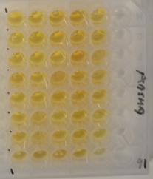
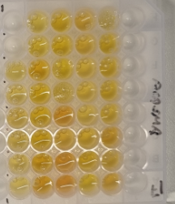
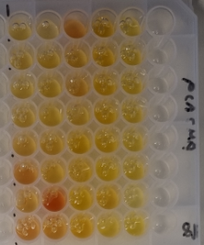
B | Std_2 | Std_2 | 2 | 021_A_-005 | 10 | 021_A_105 | 18 | 022_B_045 | 26 | 023A_035 | 34 | 024_B_000
C | Std_3 | Std_3 | 3 | 021_A_000 | 11 | 022_A_Base | 19 | 022_B_060 | 27 | 023A_045 | 35 | 024_B_014
D | Std_4 | Std_4 | 4 | 021_A_010 | 12 | 022_B_Base | 20 | 022_B_105 | 28 | 023A_060 | 36 | 024_B_035
E | Std_5 | Std_5 | 5 | 021_A_014 | 13 | 022_B_-005 | 21 | 023A_Base | 29 | 023A_090 | 37 | 024_B_105
F | Std_6 | Std_6 | 6 | 021_A_035 | 14 | 022_B_000 | 22 | 023A_-005 | 30 | 023A_105 | 38 | Ktr
G | Std_7 | Std_7 | 7 | 021_A_045 | 15 | 022_B_010 | 23 | 023A_000 | 31 | 023B_Base | 39 | Empty
H | Std_8 | Std_8 | 8 | 021_A_060 | 16 | 022_B_014 | 24 | 023A_010 | 32 | 024_A_Base | 40 | Empty
 |  | IFN-alpha2a: |  | 23O0DAE425 |  |  | IL-6R: |  | 23O0MA4C59
Plate 18 | 1 | 2 | 3 | 4 | 5 | 6 | 7 | 8 | 9 | 10 | 11 | 12
A | Std_1 | Std_1 | 1 | 044_A_Base | 9 | 044_A_090 | 17 | 044_B_045 | 25 | 040_A_014 | 33 | 040_B_000
B | Std_2 | Std_2 | 2 | 044_A_-005 | 10 | 044_A_105 | 18 | 044_B_060 | 26 | 040_A_035 | 34 | 040_B_010
C | Std_3 | Std_3 | 3 | 044_A_000 | 11 | 044_B_Base | 19 | 044_B_090 | 27 | 040_A_045 | 35 | 040_B_014
D | Std_4 | Std_4 | 4 | 044_A_010 | 12 | 044_B_-005 | 20 | 044_B_105 | 28 | 040_A_060 | 36 | 040_B_035
E | Std_5 | Std_5 | 5 | 044_A_014 | 13 | 044_B_000 | 21 | 040_A_Base | 29 | 040_A_090 | 37 | 040_B_045
F | Std_6 | Std_6 | 6 | 044_A_035 | 14 | 044_B_010 | 22 | 040_A_-005 | 30 | 040_A_105 | 38 | 040_B_060
G | Std_7 | Std_7 | 7 | 044_A_045 | 15 | 044_B_014 | 23 | 040_A_000 | 31 | 040_B_Base | 39 | 040_B_090
H | Std_8 | Std_8 | 8 | 044_A_060 | 16 | 044_B_035 | 24 | 040_A_010 | 32 | 040_B_-005 | 40 | 040_B_105

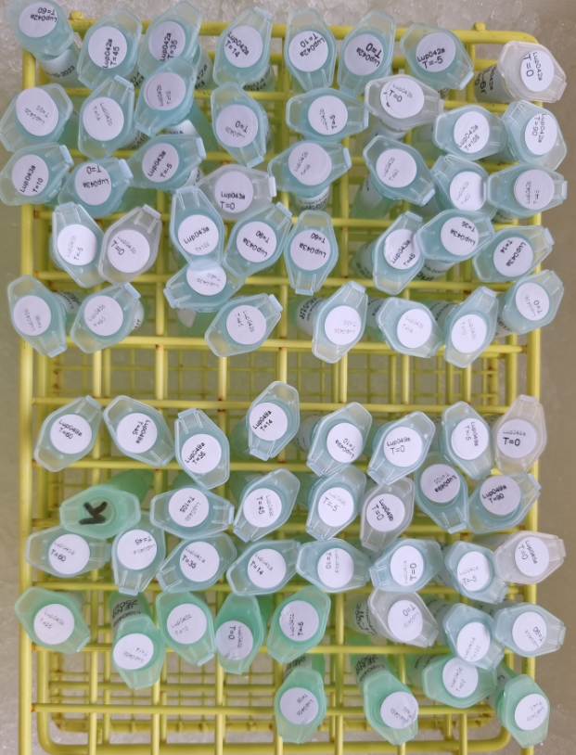
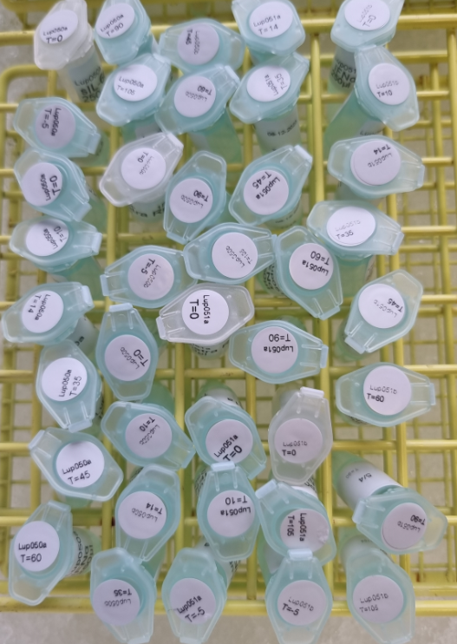
Man 28-10-2024 |  | IFN-alpha2a: |  | 23O0DA0101 |  |  | IL-6R: |  | 23O0MA1941
Plate 19 | 1 | 2 | 3 | 4 | 5 | 6 | 7 | 8 | 9 | 10 | 11 | 12
A | Std_1 | Std_1 | 1 | 042_A_Base | 9 | 042_A_090 | 17 | 042_B_043 | 25 | 043_A_014 | 33 | 043_B_000
B | Std_2 | Std_2 | 2 | 042_A_-005 | 10 | 042_A_105 | 18 | 042_B_060 | 26 | 043_A_035 | 34 | 043_B_010
C | Std_3 | Std_3 | 3 | 042_A_000 | 11 | 042_B_Base | 19 | 042_B_090 | 27 | 043_A_043 | 35 | 043_B_014
D | Std_4 | Std_4 | 4 | 042_A_010 | 12 | 042_B_-005 | 20 | 042_B_105 | 28 | 043_A_060 | 36 | 043_B_035
E | Std_5 | Std_5 | 5 | 042_A_014 | 13 | 042_B_000 | 21 | 043_A_Base | 29 | 043_A_090 | 37 | 043_B_043
F | Std_6 | Std_6 | 6 | 042_A_035 | 14 | 042_B_010 | 22 | 043_A_-005 | 30 | 043_A_105 | 38 | 043_B_060
G | Std_7 | Std_7 | 7 | 042_A_043 | 15 | 042_B_014 | 23 | 043_A_000 | 31 | 043_B_Base | 39 | 043_B_090
H | Std_8 | Std_8 | 8 | 042_A_060 | 16 | 042_B_035 | 24 | 043_A_010 | 32 | 043_B_-005 | 40 | 043_B_105
 |  | IFN-alpha2a: |  | 23O0DAN778 |  |  | IL-6R: |  | 23O0MAJF07
Plate 20 | 1 | 2 | 3 | 4 | 5 | 6 | 7 | 8 | 9 | 10 | 11 | 12
A | Std_1 | Std_1 | 1 | 049_A_Base | 9 | 049_A_090 | 17 | 045_A_Base | 25 | 045_A_090 | 33 | 045_B_045
B | Std_2 | Std_2 | 2 | 049_A_-005 | 10 | 049_A_105 | 18 | 045_A_-005 | 26 | 045_A_105 | 34 | 045_B_060
C | Std_3 | Std_3 | 3 | 049_A_000 | 11 | 049_B_Base | 19 | 045_A_000 | 27 | 045_B_Base | 35 | 045_B_090
D | Std_4 | Std_4 | 4 | 049_A_010 | 12 | 049_B_-005 | 20 | 045_A_010 | 28 | 045_B_-005 | 36 | 045_B_105
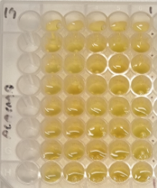
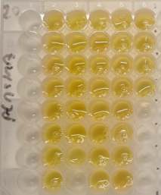
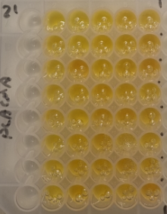
E | Std_5 | Std_5 | 5 | 049_A_014 | 13 | 049_B_045 | 21 | 045_A_014 | 29 | 045_B_000 | 37 | Empty
F | Std_6 | Std_6 | 6 | 049_A_035 | 14 | 049_B_105 | 22 | 045_A_035 | 30 | 045_B_010 | 38 | Empty
G | Std_7 | Std_7 | 7 | 049_A_045 | 15 | Ktr | 23 | 045_A_045 | 31 | 045_B_014 | 39 | Empty
H | Std_8 | Std_8 | 8 | 049_A_060 | 16 | Empty | 24 | 045_A_060 | 32 | 045_B_035 | 40 | Empty
 |  | IFN-alpha2a: |  | 23O0DA9718 |  |  | IL-6R: |  | 23O0MAXF08
Plate 21 | 1 | 2 | 3 | 4 | 5 | 6 | 7 | 8 | 9 | 10 | 11 | 12
A | Std_1 | Std_1 | 1 | 050_A_Base | 9 | 050_A_090 | 17 | 050_B_045 | 25 | 051_A_014 | 33 | 051_B_000
B | Std_2 | Std_2 | 2 | 050_A_-005 | 10 | 050_A_105 | 18 | 050_B_060 | 26 | 051_A_035 | 34 | 051_B_010
C | Std_3 | Std_3 | 3 | 050_A_000 | 11 | 050_B_Base | 19 | 050_B_090 | 27 | 051_A_045 | 35 | 051_B_014
D | Std_4 | Std_4 | 4 | 050_A_010 | 12 | 050_B_-005 | 20 | 050_B_105 | 28 | 051_A_060 | 36 | 051_B_035
E | Std_5 | Std_5 | 5 | 050_A_014 | 13 | 050_B_000 | 21 | 051_A_Base | 29 | 051_A_090 | 37 | 051_B_045
F | Std_6 | Std_6 | 6 | 050_A_035 | 14 | 050_B_010 | 22 | 051_A_000 | 30 | 051_B_Base | 38 | 051_B_060
G | Std_7 | Std_7 | 7 | 050_A_045 | 15 | 050_B_014 | 23 | 051_A_010 | 31 | 051_A_105 | 39 | 051_B_090
H | Std_8 | Std_8 | 8 | 050_A_060 | 16 | 050_B_035 | 24 | 051_A_-005 | 32 | 051_B_-005 | 40 | 051_B_105
 |  |  |  |  |  |  |  | Byttet om
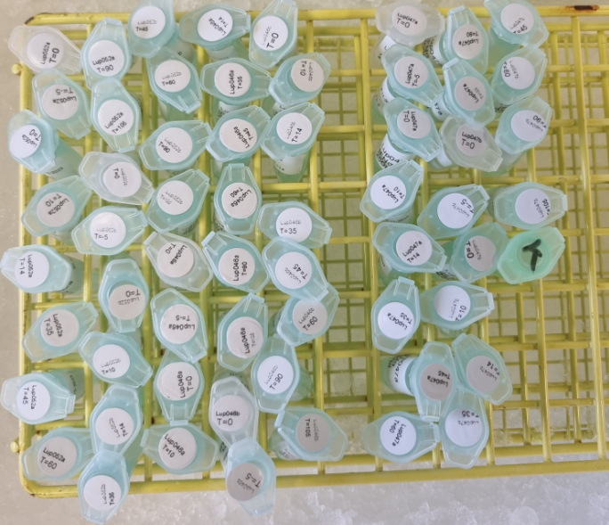
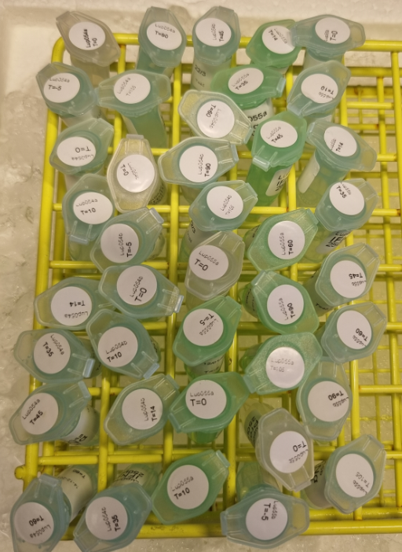
Tir 28-10-2024 |  | IFN-alpha2a: |  | 23O0DA |  |  | IL-6R: |  | 23O0MA
Plate 22 | 1 | 2 | 3 | 4 | 5 | 6 | 7 | 8 | 9 | 10 | 11 | 12
A | Std_1 | Std_1 | 1 | 052_A_Base | 9 | 052_A_090 | 17 | 052_B_045 | 25 | 046_A_014 | 33 | 046_B_000
B | Std_2 | Std_2 | 2 | 052_A_-005 | 10 | 052_A_105 | 18 | 052_B_060 | 26 | 046_A_035 | 34 | 046_B_010
C | Std_3 | Std_3 | 3 | 052_A_000 | 11 | 052_B_Base | 19 | 052_B_090 | 27 | 046_A_045 | 35 | 046_B_014
D | Std_4 | Std_4 | 4 | 052_A_010 | 12 | 052_B_-005 | 20 | 052_B_105 | 28 | 046_A_060 | 36 | 046_B_035
E | Std_5 | Std_5 | 5 | 052_A_014 | 13 | 052_B_000 | 21 | 046_A_Base | 29 | 046_A_090 | 37 | 046_B_045
F | Std_6 | Std_6 | 6 | 052_A_035 | 14 | 052_B_010 | 22 | 046_A_-005 | 30 | 046_A_105 | 38 | 046_B_060
G | Std_7 | Std_7 | 7 | 052_A_045 | 15 | 052_B_014 | 23 | 046_A_000 | 31 | 046_B_Base | 39 | 046_B_090
H | Std_8 | Std_8 | 8 | 052_A_060 | 16 | 052_B_035 | 24 | 046_A_010 | 32 | 046_B_-005 | 40 | 046_B_105
 |  | IFN-alpha2a: |  | 23O0DA |  |  | IL-6R: |  | 23O0MA
Plate 23 | 1 | 2 | 3 | 4 | 5 | 6 | 7 | 8 | 9 | 10 | 11 | 12
A | Std_1 | Std_1 | 1 | 047_A_Base | 9 | 047_A_090 | 17 | 047_B_045 | 25 | Empty | 33 | Empty
B | Std_2 | Std_2 | 2 | 047_A_-005 | 10 | 047_A_105 | 18 | 047_B_060 | 26 | Empty | 34 | Empty
C | Std_3 | Std_3 | 3 | 047_A_000 | 11 | 047_B_Base | 19 | 047_B_090 | 27 | Empty | 35 | Empty
D | Std_4 | Std_4 | 4 | 047_A_010 | 12 | 047_B_-005 | 20 | 047_B_105 | 28 | Empty | 36 | Empty
E | Std_5 | Std_5 | 5 | 047_A_014 | 13 | 047_B_000 | 21 | Ktr | 29 | Empty | 37 | Empty
F | Std_6 | Std_6 | 6 | 047_A_035 | 14 | 047_B_010 | 22 | Empty | 30 | Empty | 38 | Empty
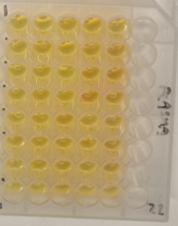
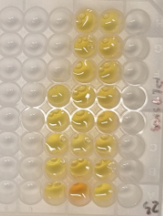
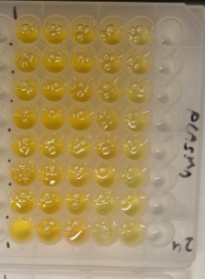
G | Std_7 | Std_7 | 7 | 047_A_045 | 15 | 047_B_014 | 23 | Empty | 31 | Empty | 39 | Empty
H | Std_8 | Std_8 | 8 | 047_A_060 | 16 | 047_B_035 | 24 | Empty | 32 | Empty | 40 | Empty
 |  | IFN-alpha2a: |  | 23O0DA |  |  | IL-6R: |  | 23O0MA
Plate 24 | 1 | 2 | 3 | 4 | 5 | 6 | 7 | 8 | 9 | 10 | 11 | 12
A | Std_1 | Std_1 | 1 | 054_A_Base | 9 | 054_A_090 | 17 | 054_B_045 | 25 | 055_A_014 | 33 | 055_B_000
B | Std_2 | Std_2 | 2 | 054_A_-005 | 10 | 054_A_105 | 18 | 054_B_060 | 26 | 055_A_035 | 34 | 055_B_010
C | Std_3 | Std_3 | 3 | 054_A_000 | 11 | 054_B_Base | 19 | 054_B_090 | 27 | 055_A_045 | 35 | 055_B_014
D | Std_4 | Std_4 | 4 | 054_A_010 | 12 | 054_B_-005 | 20 | 054_B_105 | 28 | 055_A_060 | 36 | 055_B_035
E | Std_5 | Std_5 | 5 | 054_A_014 | 13 | 054_B_000 | 21 | 055_A_Base | 29 | 055_A_090 | 37 | 055_B_045
F | Std_6 | Std_6 | 6 | 054_A_035 | 14 | 054_B_010 | 22 | 055_A_-005 | 30 | 055_A_105 | 38 | 055_B_060
G | Std_7 | Std_7 | 7 | 054_A_045 | 15 | 054_B_014 | 23 | 055_A_000 | 31 | 055_B_Base | 39 | 055_B_090
H | Std_8 | Std_8 | 8 | 054_A_060 | 16 | 054_B_035 | 24 | 055_A_010 | 32 | 055_B_-005 | 40 | 055_B_105

Interplate Pivot
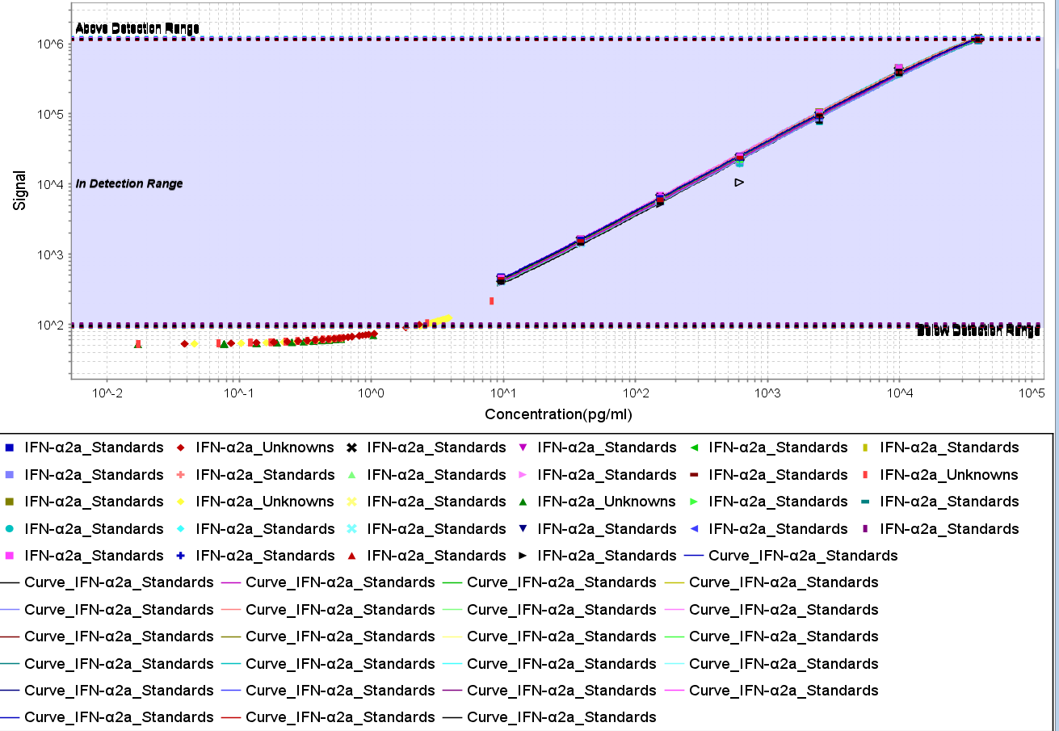
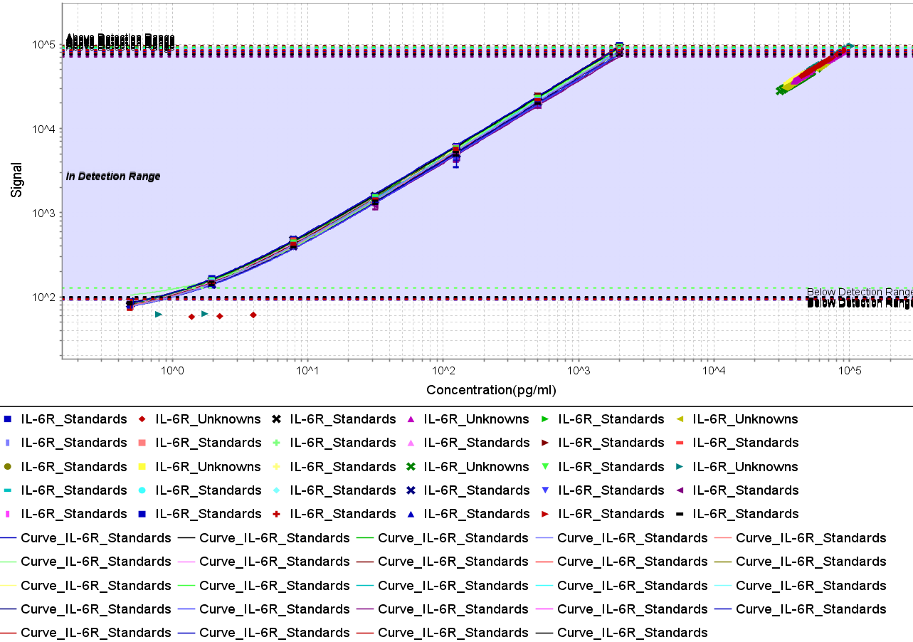
 | Kolonnemærkater
 | IFN-Î±2a |  |  | IL-6R
Rækkemærkater | Calc. Conc. Mean (pg/mL) | % CV | % Recovery | Calc. Conc. Mean (pg/mL) | % CV | % Recovery
Ktr | 0.265 | 71.5 |  | 66205.249 | 4.8
S001 | 38195.760 | 2.8 | 97 | 2035.026 | 2.9 | 102
S002 | 10837.127 | 3.9 | 110 | 500.281 | 2.4 | 100
S003 | 2409.773 | 4.6 | 98 | 122.681 | 5.0 | 98
S004 | 580.729 | 3.5 | 95 | 30.615 | 3.2 | 98
S005 | 152.891 | 3.3 | 100 | 8.099 | 3.8 | 104
S006 | 38.515 | 2.7 | 100 | 1.959 | 4.8 | 100
S007 | 9.940 | 3.5 | 104 | 0.507 | 13.6 | 104
S008 | 0.057 | 69.5 |  | 0.265 | 282.5

